6-6月カレンダー (2)
 | 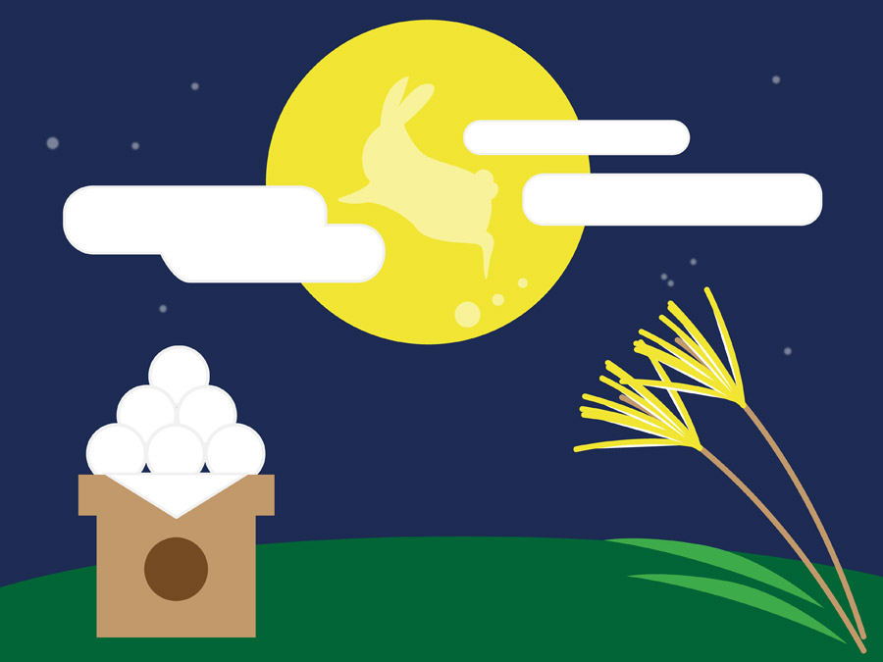 |  |  |  |  |  |  | 
 |  |  | 2021.6 |  |  |  |  |  |  | 2021.7
日 | 月 | 火 | 水 | 木 | 金 | 土 | 日 | 月 | 火 | 水 | 木 | 金 | 土
 |  | 1 | 2 | 3 | 4 | 5 |  |  |  |  | 1 | 2 | 3
6 | 7 | 8 | 9 | 10 | 11 | 12 | 4 | 5 | 6 | 7 | 8 | 9 | 10
13 | 14 | 15 | 16 | 17 | 18 | 19 | 11 | 12 | 13 | 14 | 15 | 16 | 17
20 | 21 | 22 | 23 | 24 | 25 | 26 | 18 | 19 | 20 | 21 | 22 | 23 | 24
27 | 28 | 29 | 30 |  |  |  | 25 | 26 | 27 | 28 | 29 | 30 | 31

